商談事前アンケ
商談会事前アンケート（青果物） |  |  | 2022-09-12
*頂いた情報は事前に商談を行うバイヤーに共有させて頂きます
*頂いた情報は商談資料として当日配布準備させていただきます
№ | 面談前の事前確認事項 | 回答 | 回答例
1 | 貴社名 |  | 〇〇株式会社、△△農園
2 | 品目・商品名 |  | いちご：〇〇姫
3 | 商談商品の写真 |  | 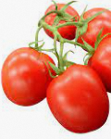 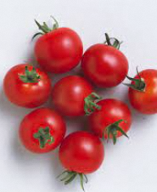
4 | 商談商品の産地 |  | 〇〇県産
5 | 商談商品の供給時期・期間 |  | 9月下旬～11月中旬
6 | １シーズンの予定在庫数 |  | 約〇トン
7 | 商談商品の見積 |  | ・みかん(Sサイズ) XX円/㎏ ・みかん(Mサイズ) XX円/㎏ ・みかん(Lサイズ) XX円/㎏
8 | 商品が青果加工品の場合、主な原材料や添加物 |  | XXに食塩と増粘剤を使用しているがその他は添加物使用なし
9 | 商品特徴・ストーリー |  | ・定期的に糖度計測を行っており糖度は〇以上をマーク ・ロットに応じて輸出用パッケージの開発可能 ・有機JAS認定を取得 等
10 | 取得している認証・輸出向けに対応している内容 |  | ・台湾の残留農薬基準をクリア ・GLOBAL G.A.P.認証を取得済み 等
11 | 希望する取引条件 |  | 最低〇〇ロットから取引可 等
12 | 輸送温度帯 |  | ・常温 ・冷蔵 ・冷凍
13 | 賞味期限 |  | 出荷から2週間程度
14 | 販促物などのご用意があれば教えてください |  | 英語のパンフレットあり
* | * | * | *

